AP_47
目次
タスク名
AP第１期間オープン

ナビ | 請求>会計期間の管理

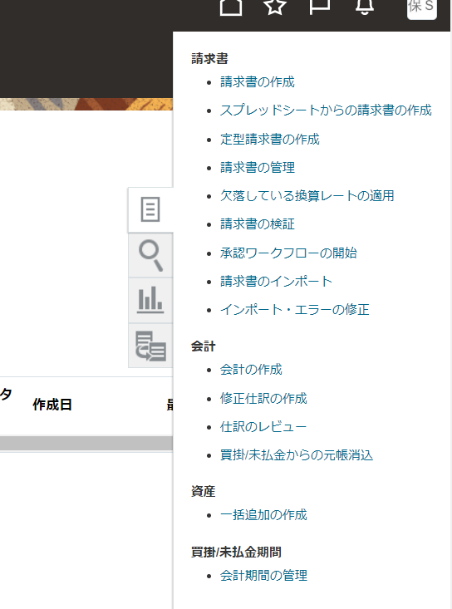

 | アプリケーション | 買掛管理 | ←自動設定
 | 元帳 | SALES-SOB | ←自動設定

 | 上記元帳名をクリック

 | 第１会計期間 | 2021-05 | ※ERP_T_BR100_CFO_GL-010_第1期間のオープン.xlsx の元帳の第１会計期間に合わせること。

 | OKボタン押下
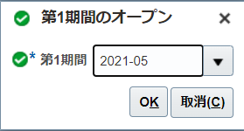

 | OKボタン押下

 | 参考：再度表示すると、以下のように表示される。

